B - Casus
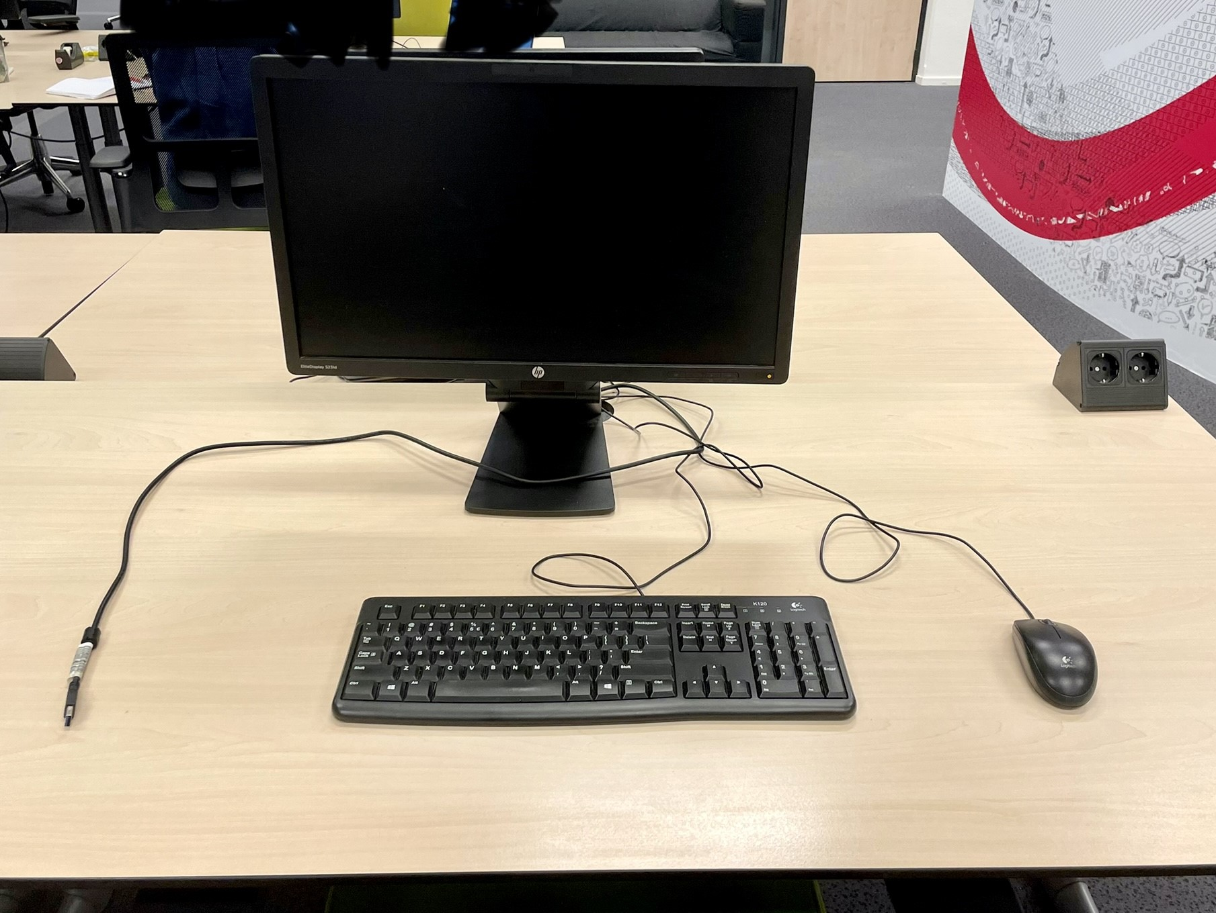
Avans Hogeschool
Werkplekhardware inclusief bijbehorende dienstverlening
Prijzenblad n.a.v. NvI 2
2022-03-17

Inschrijvers vullen alle gele cellen in met bedragen inclusief btw.

Casus | Prijs in € incl btw voor volledige casus (diensten en schermen)
Avans heeft 1000 mobiele werkplekken (HP Elitedisplays S231d incl toetsenbord en muis) die 8 jaar oud zijn. Deze moeten worden vervangen door nieuwe monitoren. De schermen werken door middel van het aansluiten van een USB-A op een laptop met de Displaylink software. De vervangende producten dienen gelijk te zijn aan de huidige producten of minimaal vergelijkbaar te zijn. |  | Inschrijfprijs onderdeel B
De totaalprijs voor de casus wordt samengesteld uit de door inschrijver geadviseerde configuratie, inclusief de volgende diensten:
1. Uitpakken
2. Afvoeren verpakkingsmateriaal
3. CMDB file invullen met essentiële gegevens
4. Registeren CMDB gegevens in TOPDesk
5. CI stickers plakken
6. Planning maken voor het plaatsen op locatie
7. Planning delen met de opdrachtgever
8. Na akkoord van de planning overgaan tot plaatsen
9. Verwijderen bestaande monitor
10. Plaatsen nieuwe monitor
11. Kabel management
12. Controle werking mobiele werkplek
13. Oude monitoren opslaan in de opslag van Avans
14. Nieuwe en oude monitor registeren in TOPDesk op de nieuwe locatie.
15. Oplevering van de aantallen en het plaatsen van nieuwe monitoren.
Een totaalprijs voor de aangeboden schermen en de bijbehorende diensten. Deze prijzen moeten overeenkomen met de prijzen zoals geboden in het prijzenblad voor de uitgevraagde diensten.

Weergave huidige werkplek

